Sammanfattning
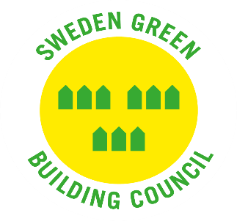
SGBC certifieringssystem på remiss | Remiss släpptes, datum
GreenBuilding 8.0 | 2021-07-05

Namnförslag att ersätta namnet GreenBuilding 8.0 | EnergiDrift 1.0

Befintlig logga | Förslag på ny logga att matcha namnförslaget EnergiDrift
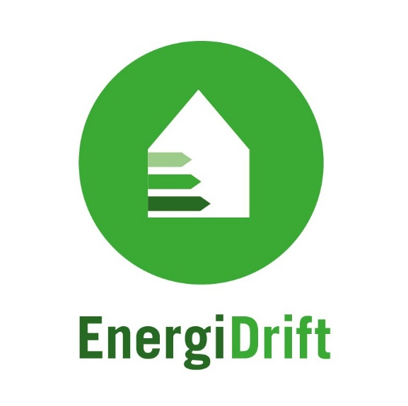
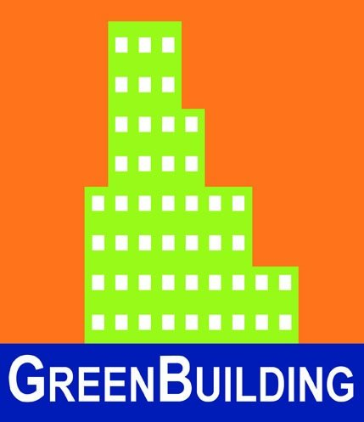

Var snäll och fyll i er organisations information och om ni övergripande tillstyrker GreenBuilding 8.0 remissunderlaget och nya namnet och loggan i de gula fälten nedan . Detaljerade synpunkter på remissunderlaget fyller ni i i fliken "Remissvar"

Namn på organisation som lämnar remissvar | Namn på person som lämnar remissvar | E-mejl | Datum för inlämning | telefon/mobil | Medlem | Remissinstans tillstyrker remissen i sin helhet

 |  |  |  |  |  | Remissinstans tillstyrker namnbyte och logga

